箱唛扫码
Factory name (工厂名称)
PO. Number(订单号) | 17121-W
Style Code.(款号) | 7674/512
Product Code.(产品编号) | RECYCLE CARE LABEL RECYCLE COMPONENT LABEL | Carton No.(箱号):
Inner Packages(包装方式） | 1000pcs/ bundle | 1/1
SIZE/qty (尺码/数量) | 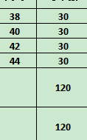
Carton Dimension（箱规） | 10*12*12 | Country of Origin：
Gross Weight（毛重） | 1KG | Made In China
Net Weight（净重） | 0.6KG
Remark（备注）

07674512063384
07674512063407
07674512063421
07674512063445
07674512063384
07674512063407
07674512063421
07674512063445

